关系图
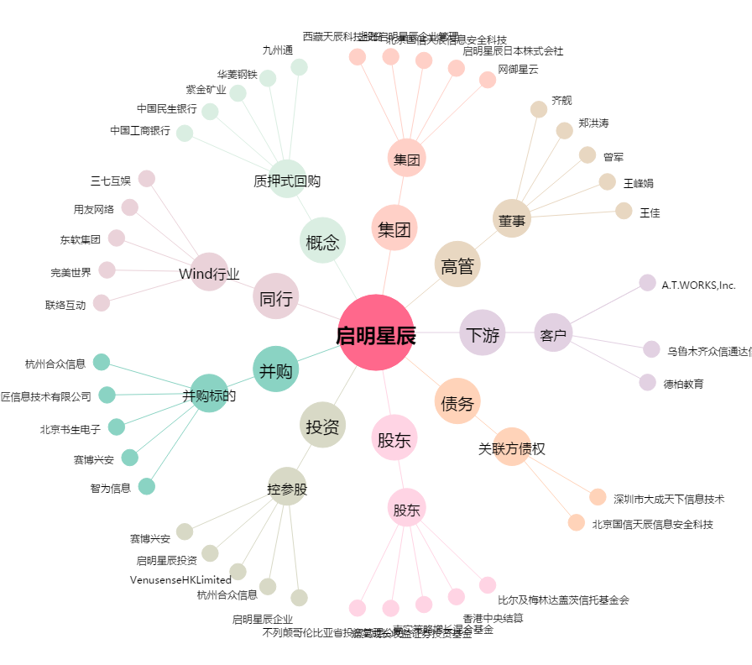
启明星辰[002439.SZ] - 关系概览图

